7a90d65f26d03537ed9f0a12c94fca4
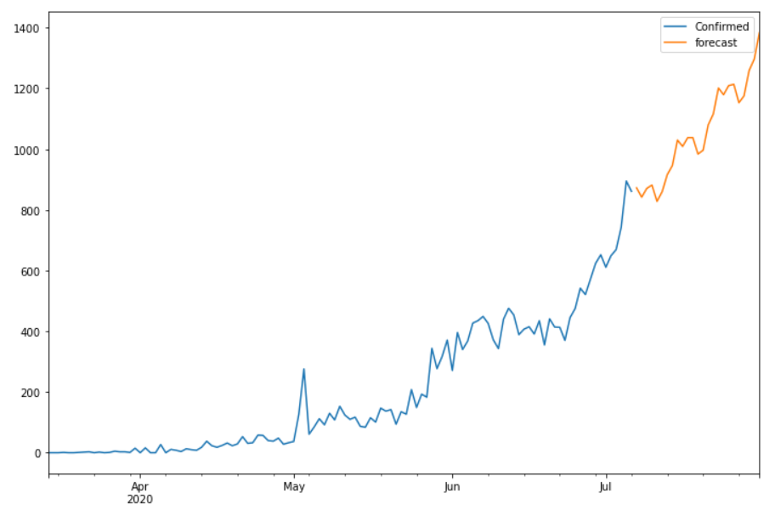
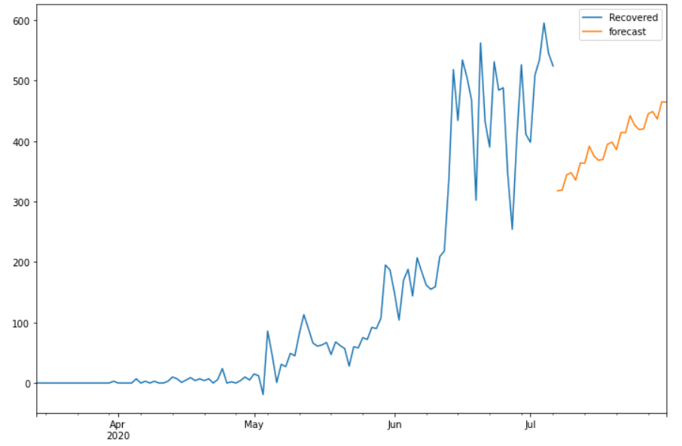
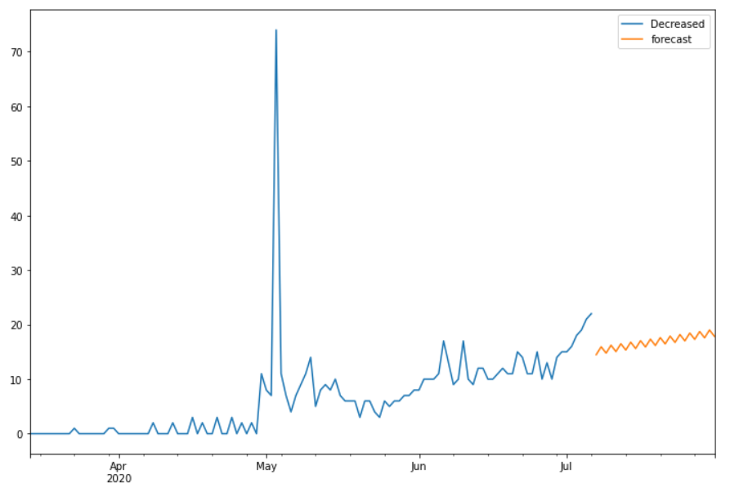
Date | Future_Predicted_Confirmed | Future_Predicted_Recovered | Future_Predicted_Decreased
2020-07-07 | 872.55044867 | 317.68708134 | 14.491686636
2020-07-08 | 841.86464187 | 318.8637978 | 15.929711027
2020-07-09 | 870.81890637 | 343.95277269 | 14.771399986
2020-07-10 | 881.67401659 | 347.56443703 | 16.209424376
2020-07-11 | 828.08613579 | 335.28598606 | 15.051113335
2020-07-12 | 859.87772273 | 363.70467241 | 16.489137726
2020-07-13 | 916.09325374 | 363.16273148 | 15.330826684
2020-07-14 | 946.11112471 | 391.41202974 | 16.768851075
2020-07-15 | 1029.8709083 | 375.74550283 | 15.610540034
2020-07-16 | 1009.1115917 | 368.22395176 | 17.048564425
2020-07-17 | 1038.0057342 | 369.40066822 | 15.890253383
2020-07-18 | 1037.9345981 | 394.48964311 | 17.328277774
2020-07-19 | 984.0818491 | 398.10130745 | 16.169966733
2020-07-20 | 996.4213362 | 385.82285648 | 17.607991124
2020-07-21 | 1079.8908081 | 414.24154283 | 16.449680082
2020-07-22 | 1116.0843752 | 413.6996019 | 17.887704473
2020-07-23 | 1201.3816512 | 441.94890016 | 16.729393432
2020-07-24 | 1179.4128472 | 426.28237325 | 18.167417823
2020-07-25 | 1209.2522321 | 418.76082218 | 17.009106781
2020-07-26 | 1213.7967516 | 419.93753864 | 18.447131172
2020-07-27 | 1153.0019834 | 445.02651353 | 17.288820131
2020-07-28 | 1175.5793645 | 448.63817787 | 18.726844522
2020-07-29 | 1259.281938 | 436.3597269 | 17.56853348
2020-07-30 | 1296.6338144 | 464.77841325 | 19.006557871
2020-07-31 | 1383.3296888 | 464.23647232 | 17.84824683

